ゲーム概要・ルール
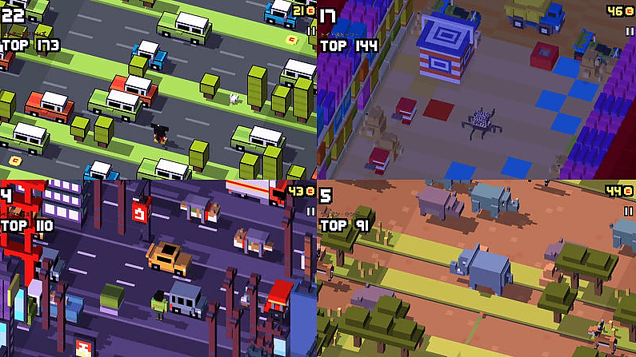
【基本情報】
タイトル：フライドチキン
ジャンル：アクション
プレイ人数：１人
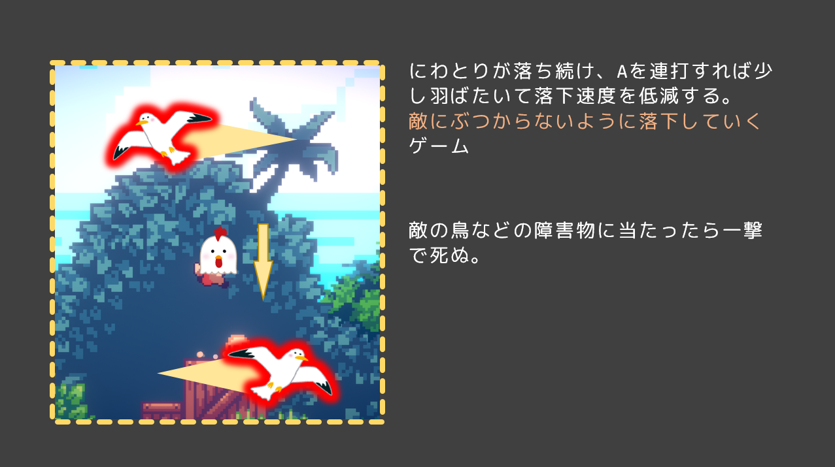

【コンセプト】
ワンボタンでにわとりの落下速度を調整して、下のゴールを目指すゲーム

【ゲームルール】
ステージ制。５ステージを目安に作る。
成功条件：一番下までたどり着けばステージクリア
失敗条件：敵に１度でも触れたら失敗

【簡単なゲーム説明】
プレイヤーは画面上から下方向にむかって落下し続ける。
Aボタンでちょっと羽ばたき、連打をして落下速度を低減する。
このゲームには敵がいる。敵にぶつかると一撃で死ぬので、ぶつからないようにゴールを目指す。
左右横５マスほどのレーンに沿って移動することができる。敵のいない有利な道を選ぶことができる。
横に移動する敵に当たらないように、落下速度を調整しつつ下にあるゴールを目指すゲーム。
時に上からプレイヤー目掛けて降りてくる敵がきたりするので、そういう時はその敵が画面が見切れるまで下に早く降りなくちゃいけない
時に大きくて遅い敵が通っていたりするので、ぶつからないように過ぎるまで落下速度を低減し続けるか、通れる場所まで横によけなければいけない

【車や列車に当たらないように進むクロッシーロードをイメージ】

画面フロー
画面フロー

ゲーム起動

ゲーム画面の上に描画

タイトルシーン
ランキングを表示
ランキング画面

スタートボタンを押す
なんかのボタンを押すとタイトルに戻る

ゲームシーン
なんかのボタンを押す
スタートから再開

NO
ステージクリア
YES
リザルト画面

死亡
ゲーム画面の上に描画
ゴールに到達

ゲームシーン
【ゲーム開始前】
ゲームシーン開始時、すぐにゲーム開始せずAボタンを押すまで入力を待機する。

最初は入力するまで
ゲーム開始は待機

【ゲーム開始後】

ゲーム開始後ゴールを目指して敵に当たらないように落ち続ける。

敵に触れたら失敗
→ゲームシーンへ

地面に無事辿りつけたらクリア
→リザルト・ランキング画面を表示後、タイトルシーンへ

【ゲームクリア後】
■リザルト画面

リザルト
以下段階的に表示
①クリアタイムのスコアを表示
②ヒットポイントのスコアを表示
③合計スコアを表示
④評価ランクを表示
⑤花火
クリアタイム １：２０ → ２５０
ヒットポイント ３ → ２５０
合計スコア → ５００
評価 S

計算方法は具体的にはまだわからないが、
目安として
HP満タン ＝ 2０％
クリアタイム(減点方式) ＝ 8０％
みたいな感じで目安として設定しておく
具体的なのはあとあとで。

■ランキング画面

ランキング
１位 田中 １１２１０
２位 翔太 １００００
３位 ほげ ９９００
１３位 森拓 ３３１３

プレイヤー仕様
縦に１レーンずつ移動

【操作方法】
Aボタン：一瞬羽ばたいて落下速度を低減。連打して使う。
スティック：左右どちらかに倒すことで１レーン分横に移動。

落下速度を調整

瞬時ではなく補完移動
横の移動１レーンずつじゃなくて、自由に横移動の方がいいかも？
連打なし
連打あり

敵の各仕様
【敵の生成パターン】
【レーンごとの情報】

・敵の種類
・敵同士の横の間隔
・左右の移動方向
・移動速度
敵はレーンごとに種類・方向・間隔が違う

感覚は横レーンごとに違う

【敵の種類】

■ 標準的な敵
横に移動するだけの敵。
移動速度は早くも遅くもない。
■ 低速で大きい敵
ゆっくり進むくせに大きいから邪魔な敵。

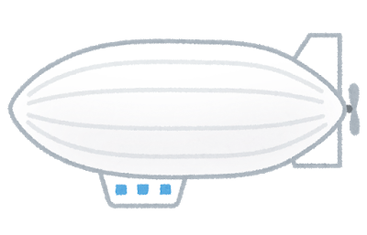

■ 高速で過ぎ去る敵
低間隔で高速で過ぎ去っていく。
クロッシーロードの列車と同じ
■ 上からプレイヤーを狙って降下してくる敵

画面から見切れると消滅
落ち葉のように左右にゆらぎながらプレイヤーにむかって降下する。
横レーンに生成する横に動く敵とは別

タイトルシーン
【タイトルの要素】
・タイトル名
・スタートボタン
・名前入力欄
・ランキングシーンに飛ぶボタン
ランキングを見る
ZR + ZL

フライドチキン

【ゲーム開始の条件】
Aボタンを連打する。
するとタイトルにいる鶏が羽ばたいて、
一定のラインまで飛んだらゲームスタート
連打することを覚えさせる

ゲームスタート
→ プレイヤー名を入力

【プレイヤー名入力欄】
ランキングシーンで表示されるプレイヤー名に使われる。
空欄なら[名無し+名無しがいる分の数]の名前
GAME START Aボタンを連打

→ ゲームシーンへ移行する条件
→ Aボタン連打で飛ぶ
ラインまで達するとゲームスタート
４回くらい連続で押すくらいを目安に

配置やデザインはアーティスト担当さんにおまかせ

